상품제안서
칼라패션컵 (중) | 상품코드: F11198

 |  |  |  |  |  | 02-412-0044 | www.easy1.co.kr
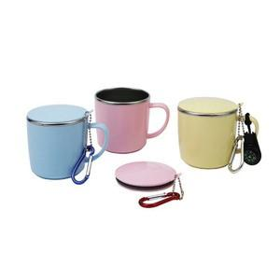 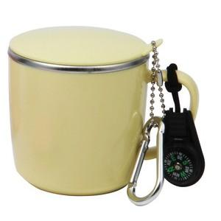

【상세/제작정보】 | 기본수량 미만 인쇄비 30,000원 - 실크인쇄

【인쇄/포장옵션】 | 실크 / 포장지포장

【공급단가】 | 수량 | 100~ | 500~ | 1,000~ | 3,000~
*VAT별도 | 단가 | 4,460원 | 4,290원 | 4,130원 | 3,960원

【상품 URL】 | https://easy1.co.kr:443/src/goods_detail.php?gdno=11198

